raw_data
No | Prompt | Style | OutImage | InImage | Score | Reason | Caption
1 | 오로라가 빛나는 북극 밤하늘 | 유화 | 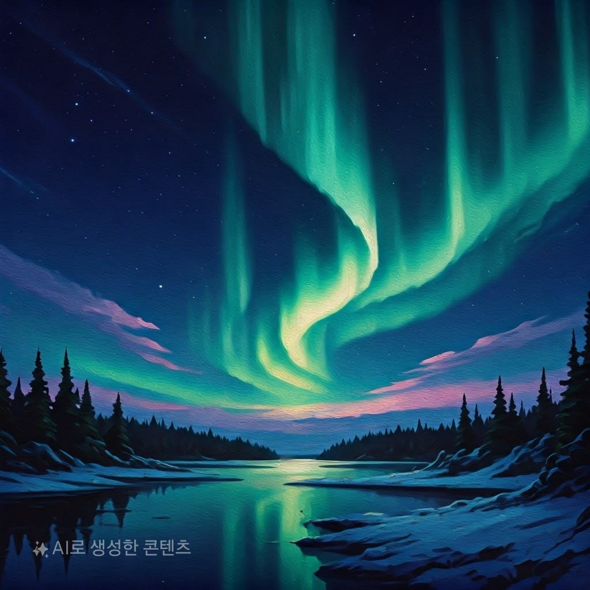 oa_1.jpg | FAKE | 30 | 만점 | oa_1.jpg#멋진 오로라가 있는 북극의 밤하늘을 보여줍니다. 초록빛 오로라가 곡선을 그리며 하늘을 수놓고 있으며, 별들이 반짝이고 있습니다. 하늘은 짙은 파란색과 보라색으로 물들어 있으며, 땅에는 눈이 덮여 있습니다. 강이 오로라를 반사하여 아름다운 분위기를 더해줍니다. 전경의 침엽수림이 자연의 신비로움을 강조하고 있습니다.
2 | 고층 건물벽을 자동차가 타고 다니는 미래의 모습 | 수채화 | 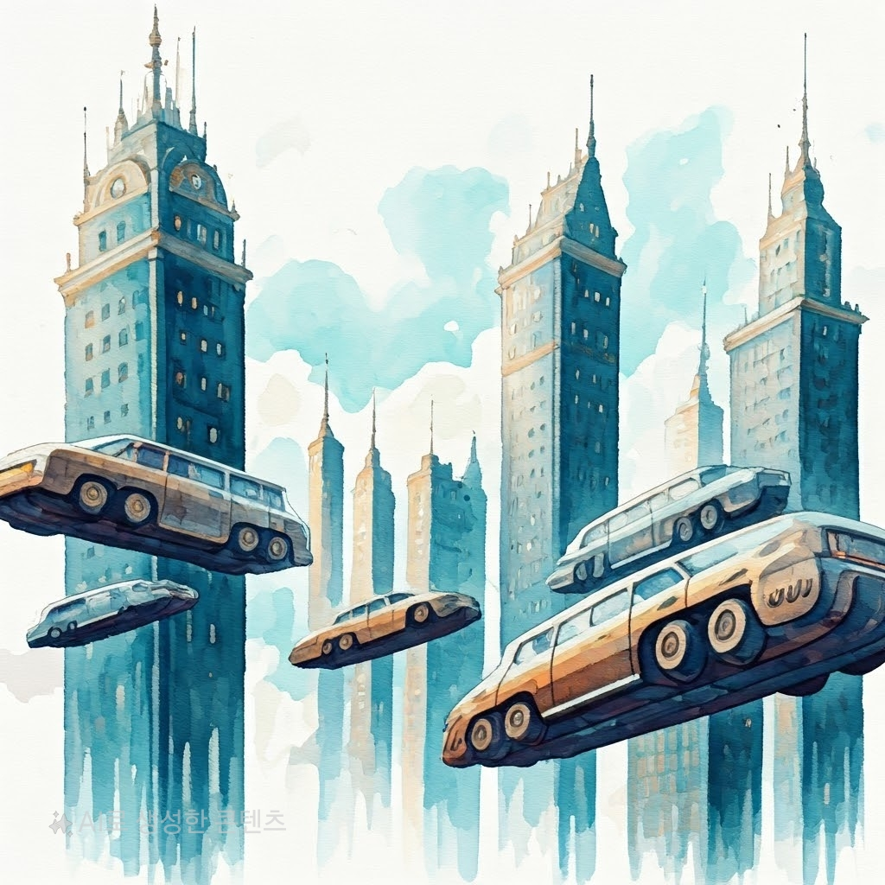 oa_2.jpg | FAKE | 25 | 미래의 모습을 잘 표현했으나, 수채화 스타일이 명확하게 드러나지 않음. | oa_2.jpg#고층 건물들이 하늘 높이 솟아 있으며, 자동차들이 건물 벽을 타고 다니고 있습니다. 건물과 차들은 미래적인 디자인으로 그려져 있으며, 구름이 옅게 깔려 있는 하늘이 배경에 있습니다. 도심의 미래 풍경을 생생하게 표현하고 있습니다.
3 | 저녁노을이 지는 해변에서 강아지와 아이가 뛰어 노는 모습 | 수채화 | 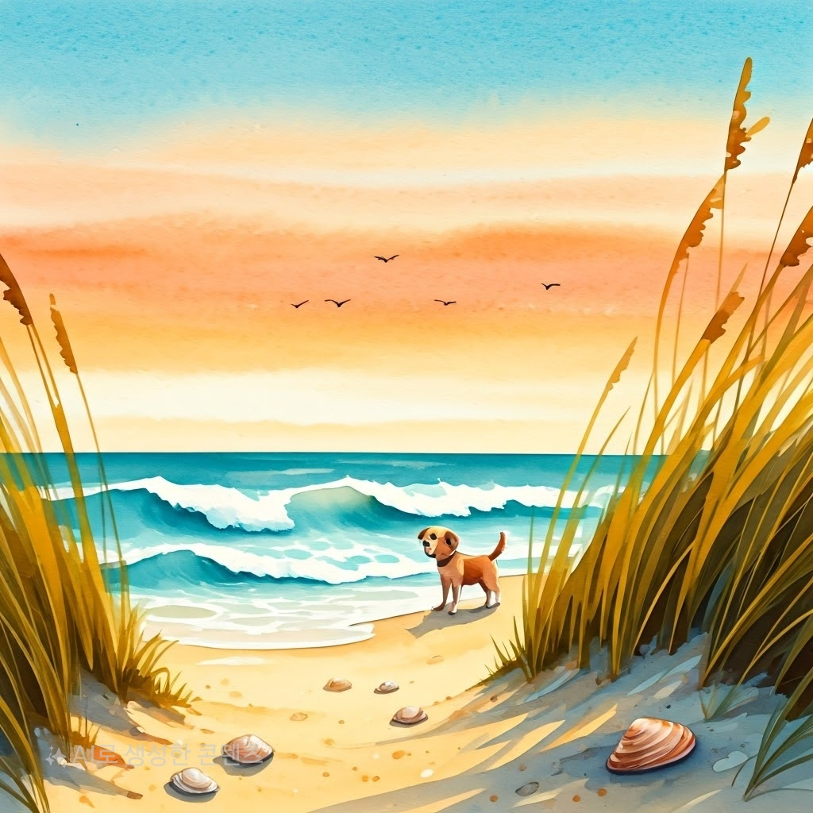 oa_3.jpg | FAKE | 20 | 아이의 모습이 누락되어 Extra prompt가 일부 반영되지 않음. 강아지와 해변의 저녁노을 장면은 잘 표현되었으나, 수채화 스타일로 반영되지 않음. | oa_3.jpg#해변에서 저녁노을이 아름답게 물든 하늘을 배경으로 강아지가 서 있습니다. 바다 파도가 밀려오는 모습이 보이며, 모래사장 위에 작은 조개들이 놓여 있습니다. 갈대가 좌우에 서서 흔들리고 있는 장면입니다.
4 | 달에서 절구질을 하는 귀여운 토끼 모습 | 3D카툰 | 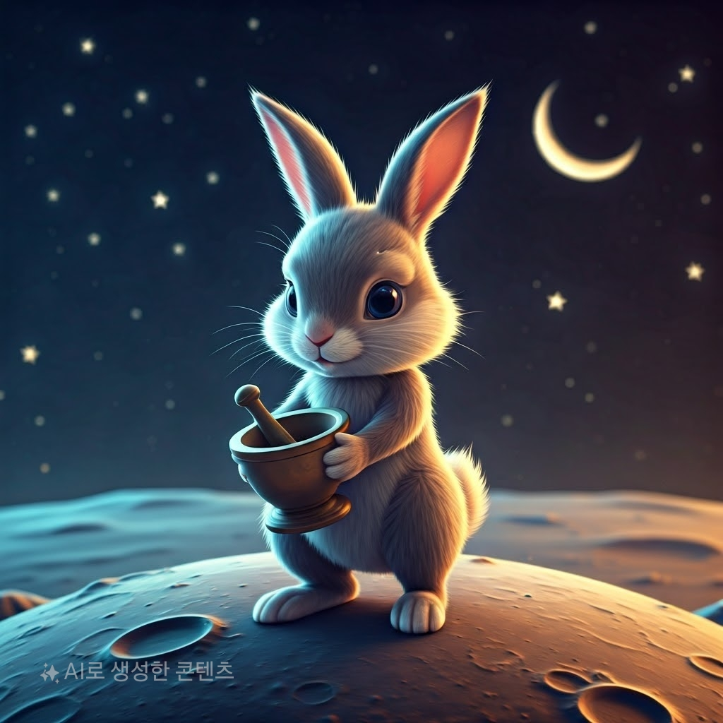 oa_4.jpg | FAKE | 30 | 만점 | oa_4.jpg#달의 표면 위에 귀여운 토끼가 서서 절구질을 하고 있습니다. 토끼는 3D 카툰 스타일로 생동감 있게 표현되었으며, 밤하늘에는 별들과 초승달이 떠있어 몽환적인 분위기를 자아냅니다.
5 | 100년후 미래에 하늘을 날아다니는 자동차 | 스케치 | 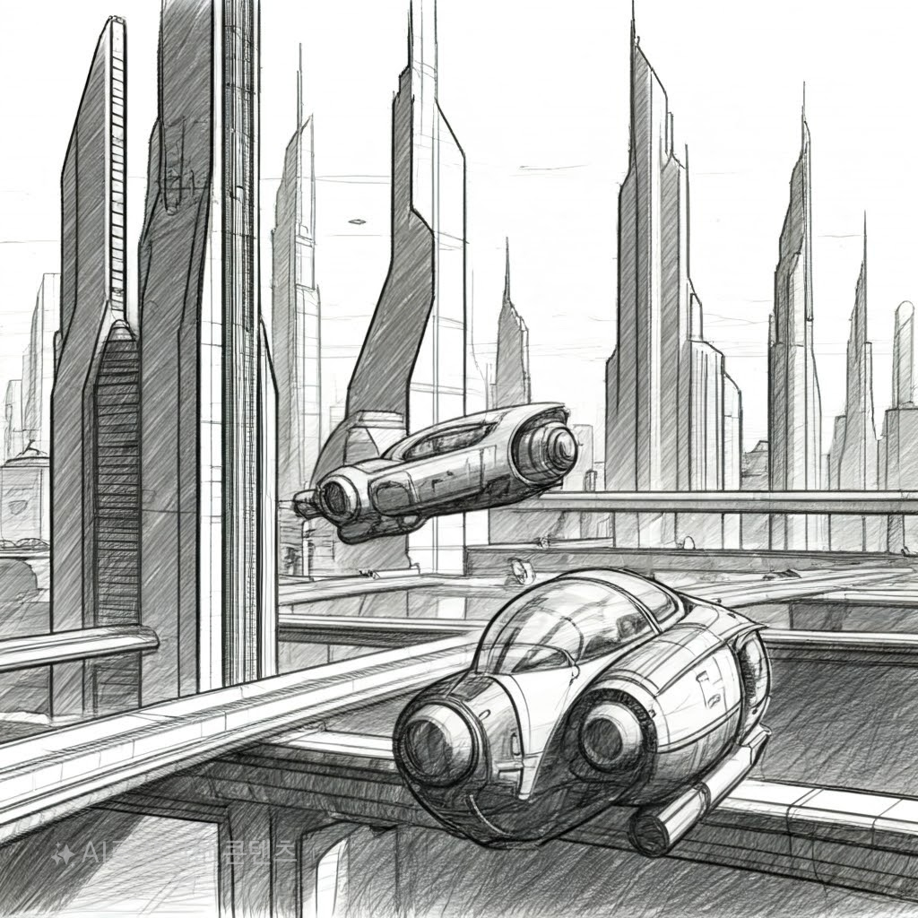 oa_5.jpg | FAKE | 30 | 만점 | oa_5.jpg#미래 도시의 모습으로, 하늘에는 두 대의 공중 차량이 부유하고 있습니다. 건물들은 현대적이고 높은 빌딩들로 도시의 스카이라인을 형성하고 있습니다. 차량들의 디자인은 곡선적이며, 주변 구조물들과 함께 정교한 스케치 스타일로 그려져 있어 미래 지향적인 느낌을 줍니다. 전체적으로 흑백의 연필 드로잉이 도시의 세련됨을 강조하고 있습니다.
6 | 강한 햇빛이 빛나고 하늘에는 선명한 무지개가 보인다 | 일러스트 | 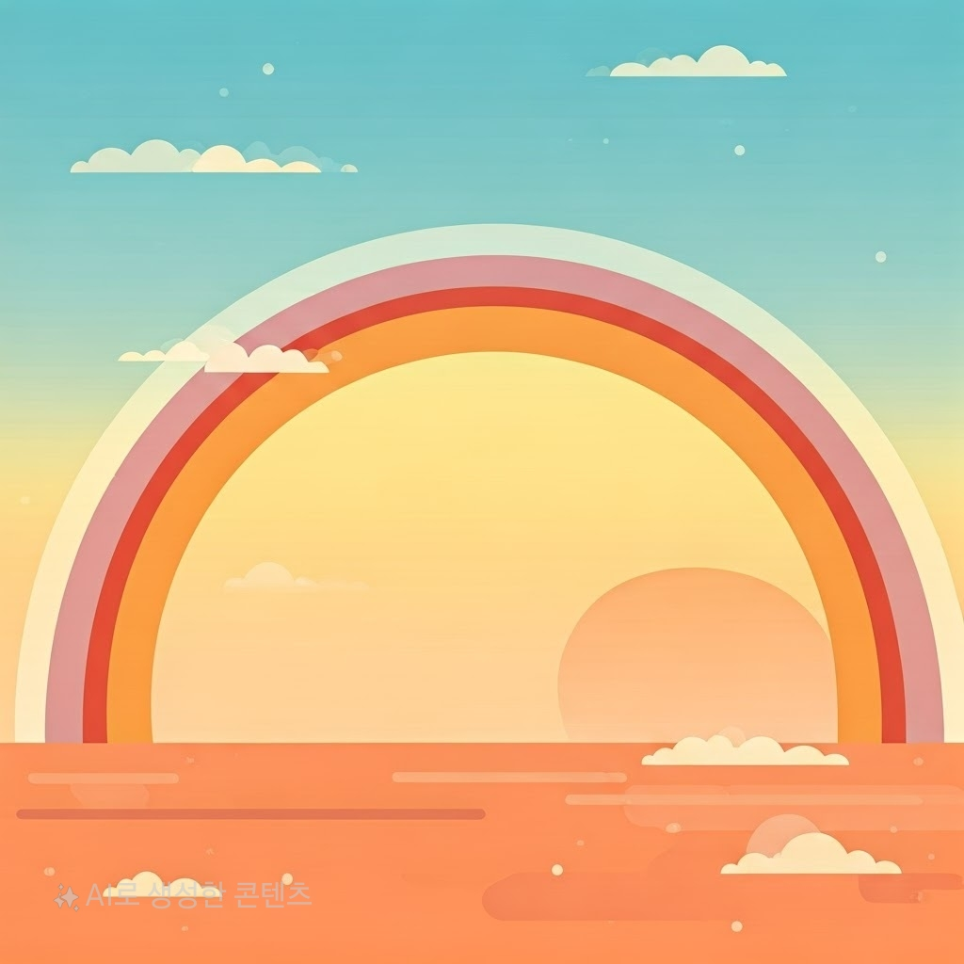 oa_6.jpg | FAKE | 30 | 만점 | oa_6.jpg#밝은 햇살 아래 하늘에 큰 무지개가 걸쳐 있습니다. 무지개는 여러 색상으로 선명하게 그려져 있으며, 구름들이 하늘에 듬성듬성 흩어져 있습니다. 배경은 부드러운 그라데이션으로 태양의 강한 빛을 나타내고 있으며, 일러스트 스타일로 전체 장면이 생동감 있게 표현되었습니다.
7 | 천둥 번개가 강하게 치고 비가 억수같이 퍼붓고 있다 | 수채화 | 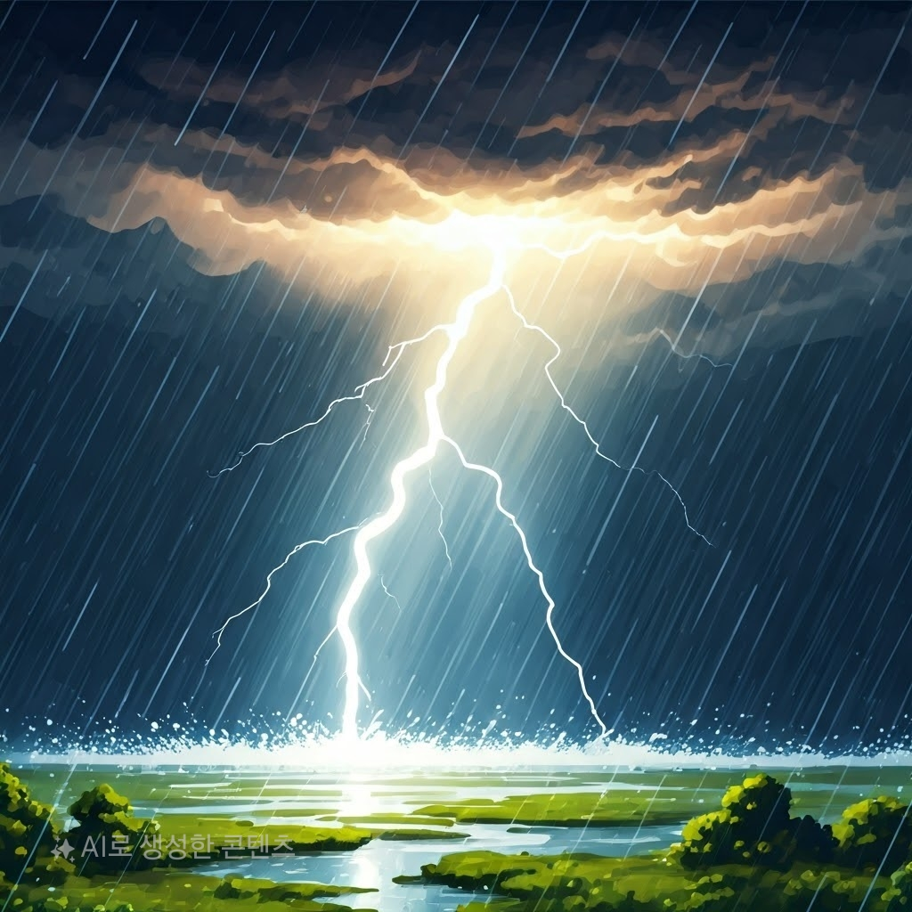 oa_7.jpg | FAKE | 30 | 만점 | oa_7.jpg#강력한 천둥 번개가 치고 있는 장면을 묘사합니다. 하늘은 어두운 구름으로 가득 차 있으며 강한 번개가 하늘에서 땅으로 내리칩니다. 비가 억수같이 퍼붓고 있는 모습을 물 위에 튀는 물방울로 표현하고 있습니다. 전체적으로 물감이 번진 듯한 수채화 스타일로 그려져 강렬한 자연의 힘을 전달해줍니다.
8 | 빈센트 반고흐의 별이 빛나는 밤 | 스케치 | 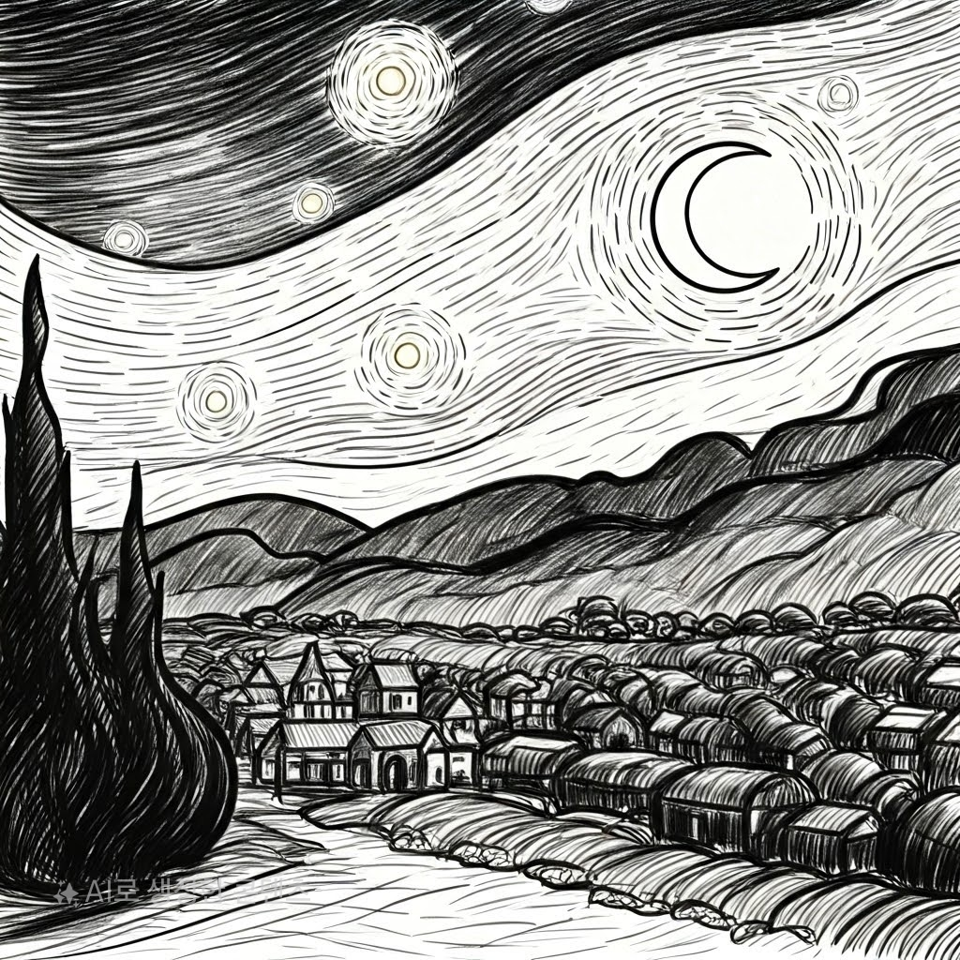 oa_8.jpg | FAKE | 20 | 빈센트 반고흐의 특유의 색채가 부족하고, 스케치 스타일은 잘 반영되었지만, 별이 빛나는 밤의 생동감 있는 느낌이 덜 표현됨. | oa_8.jpg#빈센트 반고흐의 별이 빛나는 밤을 스케치 스타일로 재현한 그림입니다. 밤하늘에 별들이 점점이 빛나고 있으며, 초승달이 떠 있습니다. 아래에는 언덕과 마을이 그려져 있고, 나무들이 실루엣처럼 보입니다. 선으로만 묘사되어 있어 모노톤의 심플한 분위기가 강조되었습니다.

